Sonuçlar
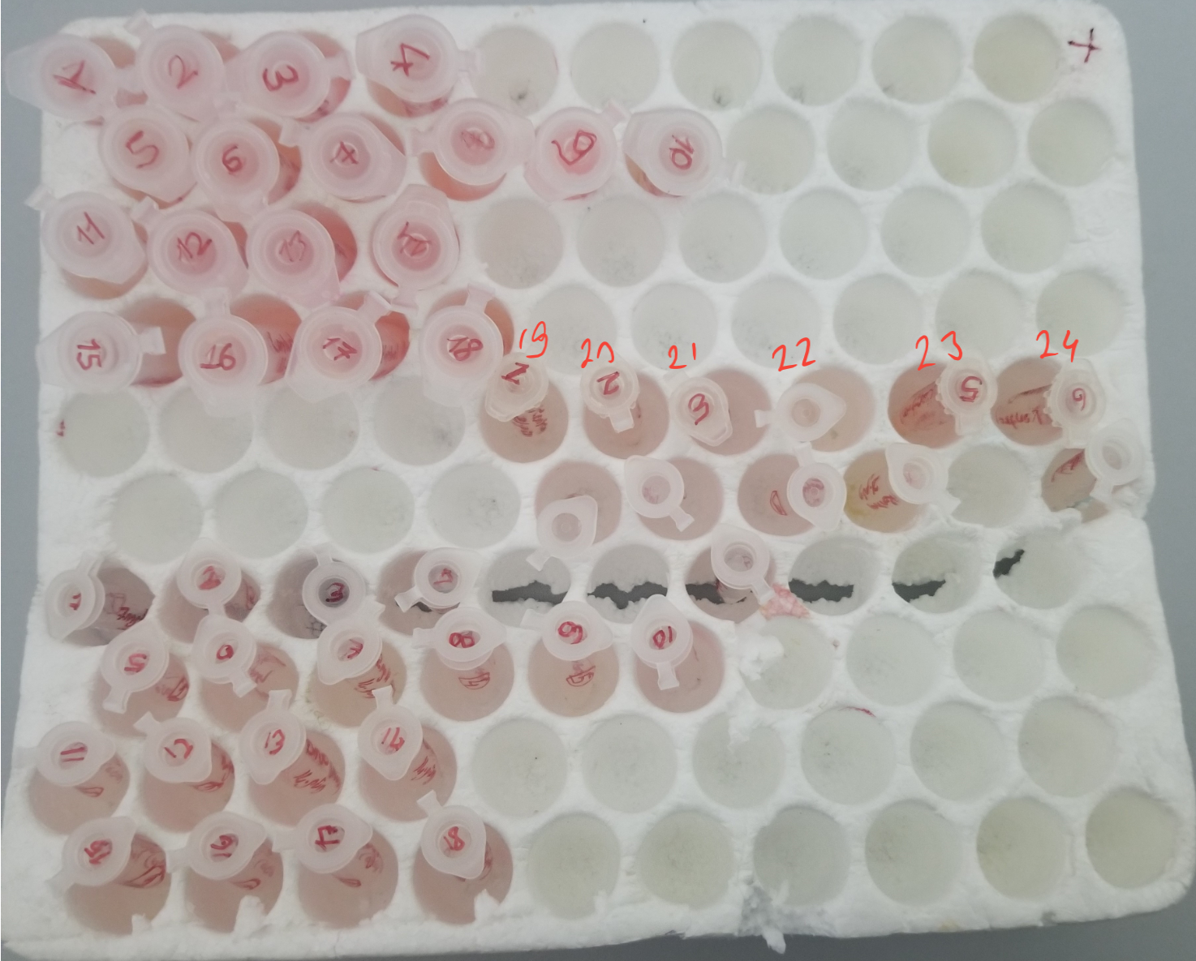
Numune | TAS (mmol/L) | TOS (µmol/L) | OSI
Numune-1 | 0.83 | 2.75 | 0.33
Numune-2 | 1.38 | 3.43 | 0.25
Numune-3 | 1.16 | 1.58 | 0.14
Numune-4 | 2.25 | 5.33 | 0.24
Numune-5 | 0.87 | 5.6 | 0.64 | Bu çalışmada "Relassay" marka kitler kullanılmıştır.
Numune-6 | 0.58 | 3.16 | 0.54 | TAS Kat.No: RL0017
Numune-7 | 0.62 | 3.8 | 0.61 | TOS Kat.Not: RL0024
Numune-8 | 0.71 | 7.07 | 1.00 | Kullanılan cihaz: Mindray BS300
Numune-9 | 0.74 | 2.44 | 0.33
Numune-10 | 0.69 | 0.22 | 0.03
Numune-11 | 0.68 | 3.81 | 0.56
Numune-12 | 0.92 | 2.43 | 0.26
Numune-13 | 0.8 | 0.8 | 0.10
Numune-14 | 0.68 | 9.64 | 1.42
Numune-15 | 0.34 | 1.08 | 0.32
Numune-16 | 0.37 | 1.51 | 0.41
Numune-17 | 0.48 | 4.75 | 0.99
Numune-18 | 0.65 | 5.95 | 0.92
Numune-19 | 0.52 | eksi sonuç | #VALUE!
Numune-20 | 0.4 | eksi sonuç | #VALUE!
Numune-21 | 0.24 | eksi sonuç | #VALUE!
Numune-22 | 0.86 | eksi sonuç | #VALUE!
Numune-23 | 0.18 | 0.43 | 0.24
Numune-24 | 0.22 | eksi sonuç | #VALUE!

tekrar çalışması yapılmasına rağmen eksi sonuçlar değişmemiştir.

